Xverweis - Xlookup
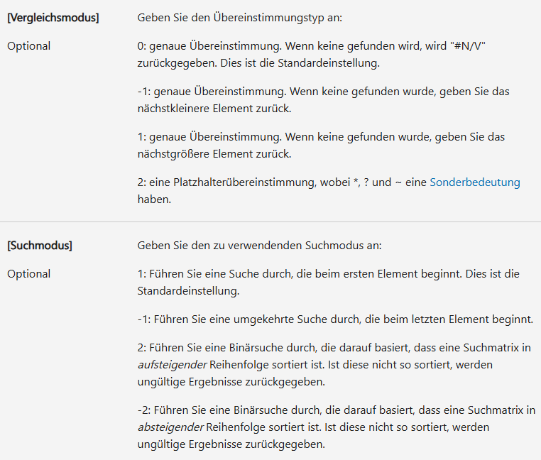
Standort | Umsatz | Beschäftigte | Beschäftigte aktuell | Stufe | Unterschied Beschäftigte
Stuttgart | € 52,234.35 | 961 | 961 | 2 | 0
Hamburg | € 33,723.34 | 1274 | 1274 | 1 | 0
München | € 151,384.94 | 423 | 423 | 3 | 0
Berlin | € 243,728.55 | 2512 | 2646 | 3 | 134
Mannheim | € 1,639,234.76 | 1923 | 1788 | 6 | -135
Nürnberg | € 934,650.02 | 224 | 225 | 5 | 1
Rom | € 8,677.51 | 624 | 629 | 0 | 5
Madrid | € 13,568.33 | 243 | 236 | 1 | -7
Paris | € 790,574.39 | 243 | 243 | 5 | 0
London | € 407,280.28 | 344 | 344 | 4 | 0
Porto | € 100,266.67 | Nicht gefunden | Nicht gefunden | 3 | Nicht gefunden

